IL-8
0.088 | 0.486 | 0.527 | 0.493 | 0.509 | 0.468 | 0.539 | 0.509 | 0.528 | 0.566 | 0.54 | 0.557
0.27 | 0.464 | 0.483 | 0.451 | 0.4 | 0.453 | 0.459 | 0.48 | 0.472 | 0.457 | 0.463 | 0.538
0.42 | 0.493 | 0.435 | 0.45 | 0.427 | 0.437 | 0.5 | 0.483 | 0.499 | 0.479 | 0.548 | 0.528
0.851 | 0.442 | 0.359 | 0.43 | 0.406 | 0.419 | 0.419 | 0.456 | 0.404 | 0.432 | 0.495 | 0.488
1.412 | 0.523 | 0.473 | 0.522 | 0.43 | 0.426 | 0.451 | 0.538 | 0.438 | 0.467 | 0.425 | 0.48
2.253 | 0.396 | 0.446 | 0.437 | 0.374 | 0.401 | 0.397 | 0.413 | 0.413 | 0.464 | 0.429 | 0.493
0.068 | 0.478 | 0.432 | 0.502 | 0.422 | 0.461 | 0.527 | 0.435 | 0.509 | 0.45 | 0.565 | 0.513
0.529 | 0.449 | 0.455 | 0.464 | 0.508 | 0.453 | 0.463 | 0.486 | 0.461 | 0.459 | 0.471 | 0.481

IL-8
 | abs | abs-blank | expected | result
std1 | 2.253 | 2.185 | 640 | 638.33045958
std2 | 1.412 | 1.344 | 320 | 324.10401075
std3 | 0.851 | 0.783 | 160 | 163.57964522
std4 | 0.42 | 0.352 | 80 | 66.935676928
std5 | 0.27 | 0.202 | 40 | 38.739655228
std6 | 0.088 | 0.02 | 0 | 8.2993628
blank | 0.068 | 0

 |  |  |  |  |  |  |  |  | concentration (pg/ml)

Numune | absorbans | abs-blank | result
A-1 | 0.529 | 0.461 | 89.186598047
A-2 | 0.486 | 0.418 | 80.231600668
A-3 | 0.464 | 0.396 | 75.739216112
A-4 | 0.493 | 0.425 | 81.673664375
A-5 | 0.442 | 0.374 | 71.307241532
A-6 | 0.523 | 0.455 | 87.923209175
B-1 | 0.396 | 0.328 | 62.235594688
B-2 | 0.478 | 0.41 | 78.5910167
B-3 | 0.449 | 0.381 | 72.710862527
B-4 | 0.527 | 0.459 | 88.764969167
B-5 | 0.483 | 0.415 | 79.615445575
B-6 | 0.435 | 0.367 | 69.909736423
B-7 | 0.359 | 0.291 | 55.130487167
B-8 | 0.473 | 0.405 | 77.569708175
B-9 | 0.446 | 0.378 | 72.108561788
B-10 | 0.432 | 0.364 | 69.312677872
B-11 | 0.455 | 0.387 | 73.918833983
B-12 | 0.493 | 0.425 | 81.673664375
C-1 | 0.451 | 0.383 | 73.113020423
C-2 | 0.45 | 0.382 | 72.911879068
C-3 | 0.43 | 0.362 | 68.915262908
C-4 | 0.522 | 0.454 | 87.713081212
C-5 | 0.437 | 0.369 | 70.308399527
C-6 | 0.502 | 0.434 | 83.536732892
D-1 | 0.464 | 0.396 | 75.739216112
D-2 | 0.509 | 0.441 | 84.992775767
D-3 | 0.4 | 0.332 | 63.013949168
D-4 | 0.427 | 0.359 | 68.320076567
D-5 | 0.406 | 0.338 | 64.185225308
D-6 | 0.43 | 0.362 | 68.915262908
D-7 | 0.374 | 0.306 | 57.990341852
D-8 | 0.422 | 0.354 | 67.330595612
D-9 | 0.508 | 0.44 | 84.7843952
E-1 | 0.468 | 0.4 | 76.55152
E-2 | 0.453 | 0.385 | 73.515677575
E-3 | 0.437 | 0.369 | 70.308399527
E-4 | 0.419 | 0.351 | 66.738404807
E-5 | 0.426 | 0.358 | 68.121930748
E-6 | 0.401 | 0.333 | 63.208849823
E-7 | 0.461 | 0.393 | 75.131298743
E-8 | 0.453 | 0.385 | 73.515677575
E-9 | 0.539 | 0.471 | 91.302231287
E-10 | 0.459 | 0.391 | 74.726644567
E-11 | 0.5 | 0.432 | 83.121843968
F-1 | 0.419 | 0.351 | 66.738404807
F-2 | 0.451 | 0.383 | 73.113020423
F-3 | 0.397 | 0.329 | 62.429996087
G-1 | 0.527 | 0.459 | 88.764969167
G-2 | 0.463 | 0.395 | 75.536452175
G-3 | 0.509 | 0.441 | 84.992775767
G-4 | 0.48 | 0.412 | 79.000413808
G-5 | 0.483 | 0.415 | 79.615445575
G-6 | 0.456 | 0.388 | 74.120599408
H-1 | 0.538 | 0.47 | 91.0901063
H-2 | 0.413 | 0.345 | 65.557393175
I-1 | 0.435 | 0.367 | 69.909736423
I-2 | 0.486 | 0.418 | 80.231600668
I-3 | 0.528 | 0.46 | 88.9757212
J-1 | 0.472 | 0.404 | 77.365820912
J-2 | 0.499 | 0.431 | 82.914586727
J-3 | 0.404 | 0.336 | 63.794300672
K-1 | 0.438 | 0.37 | 70.5079183
K-2 | 0.413 | 0.345 | 65.557393175
K-3 | 0.509 | 0.441 | 84.992775767
K-4 | 0.461 | 0.393 | 75.131298743
L-1 | 0.566 | 0.498 | 97.076785628
L-2 | 0.457 | 0.389 | 74.322489647
L-3 | 0.479 | 0.411 | 78.795652847
L-4 | 0.432 | 0.364 | 69.312677872
L-5 | 0.467 | 0.399 | 76.348256807
M-1 | 0.464 | 0.396 | 75.739216112
M-2 | 0.45 | 0.382 | 72.911879068
N-1 | 0.459 | 0.391 | 74.726644567
N-2 | 0.54 | 0.472 | 91.514481088
N-3 | 0.463 | 0.395 | 75.536452175
N-4 | 0.548 | 0.48 | 93.2169728
N-5 | 0.495 | 0.427 | 82.086805903
N-6 | 0.425 | 0.357 | 67.923909743
O-1 | 0.429 | 0.361 | 68.716742647
O-2 | 0.565 | 0.497 | 96.861290663
O-3 | 0.471 | 0.403 | 77.162058463
P-1 | 0.557 | 0.489 | 95.141824247
P-2 | 0.538 | 0.47 | 91.0901063
P-3 | 0.528 | 0.46 | 88.9757212
P-4 | 0.488 | 0.42 | 80.6429948
P-5 | 0.48 | 0.412 | 79.000413808
R-1 | 0.493 | 0.425 | 81.673664375
R-2 | 0.513 | 0.445 | 85.827546175
R-3 | 0.481 | 0.413 | 79.205299583

Not: Kalan 8 numune plate üzerinde kuyucuk sayısı yeterli olmadığı için çalışılamadı.(R4,R5,S1,S2,S3,S4,S5,S6)

IL-6
0.084 | 0.435 | 0.497 | 0.509 | 0.486 | 0.475 | 0.509 | 0.517 | 0.551 | 0.467 | 0.52 | 0.494
0.241 | 0.483 | 0.449 | 0.468 | 0.424 | 0.469 | 0.447 | 0.437 | 0.429 | 0.425 | 0.459 | 0.449
0.479 | 0.469 | 0.436 | 0.448 | 0.409 | 0.423 | 0.463 | 0.436 | 0.425 | 0.449 | 0.453 | 0.412
0.706 | 0.468 | 0.518 | 0.502 | 0.426 | 0.441 | 0.438 | 0.5 | 0.447 | 0.426 | 0.471 | 0.47
1.433 | 0.496 | 0.451 | 0.462 | 0.437 | 0.429 | 0.393 | 0.451 | 0.426 | 0.381 | 0.46 | 0.449
2.23 | 0.397 | 0.405 | 0.393 | 0.411 | 0.432 | 0.436 | 0.527 | 0.433 | 0.369 | 0.389 | 0.423
0.071 | 0.461 | 0.434 | 0.54 | 0.444 | 0.483 | 0.458 | 0.436 | 0.363 | 0.429 | 0.432 | 0.388
0.584 | 0.475 | 0.618 | 0.442 | 0.52 | 0.477 | 0.467 | 0.425 | 0.428 | 0.375 | 0.417 | 0.375

IL-6
2.159 | 120
1.362 | 60
0.635 | 30
0.408 | 15
0.17 | 7.5
0.013 | 0
 | abs | abs-blank | expected | result
std1 | 2.23 | 2.159 | 120 | 118.89704787
std2 | 1.433 | 1.362 | 60 | 63.7017095
std3 | 0.706 | 0.635 | 30 | 25.403076875
std4 | 0.479 | 0.408 | 15 | 15.7997
std5 | 0.241 | 0.17 | 7.5 | 6.9344975
std6 | 0.084 | 0.013 | 0 | 1.760856875
blank | 0.071 | 0

 |  |  |  |  |  |  |  | concentration (pg/ml)

Numune | absorbans | abs-blank | result
A-1 | 0.584 | 0.513 | 20.102481875
A-2 | 0.435 | 0.364 | 14.067926
A-3 | 0.483 | 0.412 | 15.959222
A-4 | 0.469 | 0.398 | 15.4024175
A-5 | 0.468 | 0.397 | 15.362808875
A-6 | 0.496 | 0.425 | 16.480071875
B-1 | 0.397 | 0.326 | 12.6061895
B-2 | 0.461 | 0.39 | 15.0861575
B-3 | 0.475 | 0.404 | 15.640526
B-4 | 0.497 | 0.426 | 16.5202895
B-5 | 0.449 | 0.378 | 14.6143775
B-6 | 0.436 | 0.365 | 14.106816875
B-7 | 0.518 | 0.447 | 17.369883875
B-8 | 0.451 | 0.38 | 14.69279
B-9 | 0.405 | 0.334 | 12.9113135
B-10 | 0.434 | 0.363 | 14.029056875
B-11 | 0.618 | 0.547 | 21.547158875
B-12 | 0.509 | 0.438 | 17.0045975
C-1 | 0.468 | 0.397 | 15.362808875
C-2 | 0.448 | 0.377 | 14.575203875
C-3 | 0.502 | 0.431 | 16.721703875
C-4 | 0.462 | 0.391 | 15.125613875
C-5 | 0.393 | 0.322 | 12.4541495
C-6 | 0.54 | 0.469 | 18.270222875
D-1 | 0.442 | 0.371 | 14.340618875
D-2 | 0.486 | 0.415 | 16.079091875
D-3 | 0.424 | 0.353 | 13.641561875
D-4 | 0.409 | 0.338 | 13.0643975
D-5 | 0.426 | 0.355 | 13.718886875
D-6 | 0.437 | 0.366 | 14.1457295
D-7 | 0.411 | 0.34 | 13.14107
D-8 | 0.444 | 0.373 | 14.418726875
D-9 | 0.52 | 0.449 | 17.451297875
E-1 | 0.475 | 0.404 | 15.640526
E-2 | 0.469 | 0.398 | 15.4024175
E-3 | 0.423 | 0.352 | 13.602932
E-4 | 0.441 | 0.37 | 14.3015975
E-5 | 0.429 | 0.358 | 13.8350375
E-6 | 0.432 | 0.361 | 13.951383875
E-7 | 0.483 | 0.412 | 15.959222
E-8 | 0.477 | 0.406 | 15.7200695
E-9 | 0.509 | 0.438 | 17.0045975
E-10 | 0.447 | 0.376 | 14.536052
E-11 | 0.463 | 0.392 | 15.165092
F-1 | 0.438 | 0.367 | 14.184663875
F-2 | 0.393 | 0.322 | 12.4541495
F-3 | 0.436 | 0.365 | 14.106816875
G-1 | 0.458 | 0.387 | 14.967918875
G-2 | 0.467 | 0.396 | 15.323222
G-3 | 0.517 | 0.446 | 17.3292095
G-4 | 0.437 | 0.366 | 14.1457295
G-5 | 0.436 | 0.365 | 14.106816875
G-6 | 0.5 | 0.429 | 16.641072875
H-1 | 0.451 | 0.38 | 14.69279
H-2 | 0.527 | 0.456 | 17.736932
I-1 | 0.436 | 0.365 | 14.106816875
I-2 | 0.425 | 0.354 | 13.6802135
I-3 | 0.551 | 0.48 | 18.72434
J-1 | 0.429 | 0.358 | 13.8350375
J-2 | 0.425 | 0.354 | 13.6802135
J-3 | 0.447 | 0.376 | 14.536052
K-1 | 0.426 | 0.355 | 13.718886875
K-2 | 0.433 | 0.362 | 13.9902095
K-3 | 0.363 | 0.292 | 11.324942
K-4 | 0.428 | 0.357 | 13.796298875
L-1 | 0.467 | 0.396 | 15.323222
L-2 | 0.425 | 0.354 | 13.6802135
L-3 | 0.449 | 0.378 | 14.6143775
L-4 | 0.426 | 0.355 | 13.718886875
L-5 | 0.381 | 0.31 | 12.0001175
M-1 | 0.369 | 0.298 | 11.5492175
M-2 | 0.429 | 0.358 | 13.8350375
N-1 | 0.375 | 0.304 | 11.774276
N-2 | 0.52 | 0.449 | 17.451297875
N-3 | 0.459 | 0.388 | 15.00731
N-4 | 0.453 | 0.382 | 14.7712895
N-5 | 0.471 | 0.4 | 15.4817
N-6 | 0.46 | 0.389 | 15.046722875
O-1 | 0.389 | 0.318 | 12.3024575
O-2 | 0.432 | 0.361 | 13.951383875
O-3 | 0.417 | 0.346 | 13.3716095
P-1 | 0.494 | 0.423 | 16.399701875
P-2 | 0.449 | 0.378 | 14.6143775
P-3 | 0.412 | 0.341 | 13.179438875
P-4 | 0.47 | 0.399 | 15.442047875
P-5 | 0.449 | 0.378 | 14.6143775
R-1 | 0.423 | 0.352 | 13.602932
R-2 | 0.388 | 0.317 | 12.264588875
R-3 | 0.375 | 0.304 | 11.774276

IL-10
0.075 | 0.733 | 0.723 | 0.706 | 0.635 | 0.611 | 0.594 | 0.603 | 0.647 | 0.456 | 0.516 | 0.532
0.285 | 0.745 | 0.66 | 0.622 | 0.578 | 0.562 | 0.637 | 0.577 | 0.533 | 0.481 | 0.481 | 0.514
0.526 | 0.619 | 0.596 | 0.592 | 0.566 | 0.562 | 0.557 | 0.571 | 0.509 | 0.474 | 0.455 | 0.513
0.839 | 0.704 | 0.563 | 0.612 | 0.561 | 0.604 | 0.502 | 0.555 | 0.508 | 0.478 | 0.495 | 0.486
1.569 | 0.801 | 0.672 | 0.61 | 0.528 | 0.566 | 0.527 | 0.563 | 0.438 | 0.538 | 0.481 | 0.476
2.392 | 0.57 | 0.658 | 0.612 | 0.501 | 0.511 | 0.664 | 0.585 | 0.425 | 0.404 | 0.443 | 0.452
0.059 | 0.555 | 0.662 | 0.611 | 0.584 | 0.544 | 0.604 | 0.499 | 0.503 | 0.491 | 0.406 | 0.487
0.787 | 0.759 | 0.769 | 0.659 | 0.839 | 0.62 | 0.098 | 0.605 | 0.553 | 0.503 | 0.5 | 0.481

IL-10
2.333 | 400
1.51 | 200
0.78 | 100
0.467 | 50
0.226 | 25
0.016 | 0
 | abs | abs-blank | expected | result
std1 | 2.392 | 2.333 | 400 | 396.55782074
std2 | 1.569 | 1.51 | 200 | 211.1469333
std3 | 0.839 | 0.78 | 100 | 89.3518572
std4 | 0.526 | 0.467 | 50 | 49.415764337
std5 | 0.285 | 0.226 | 25 | 23.690781108
std6 | 0.075 | 0.016 | 0 | 4.839042048
blank | 0.059 | 0

 |  |  |  |  |  |  |  | concentration (pg/ml)

Numune | absorbans | abs-blank | result
A-1 | 0.787 | 0.728 | 82.206351872
A-2 | 0.733 | 0.674 | 75.001430708
A-3 | 0.745 | 0.686 | 76.583557268
A-4 | 0.619 | 0.56 | 60.5117888
A-5 | 0.704 | 0.645 | 71.222703825
A-6 | 0.801 | 0.742 | 84.110121012
B-1 | 0.57 | 0.511 | 54.584359593
B-2 | 0.555 | 0.496 | 52.805968128
B-3 | 0.759 | 0.7 | 78.44307
B-4 | 0.723 | 0.664 | 73.691271168
B-5 | 0.66 | 0.601 | 65.610340233
B-6 | 0.596 | 0.537 | 57.707021577
B-7 | 0.563 | 0.504 | 53.752336128
B-8 | 0.672 | 0.613 | 67.126533777
B-9 | 0.658 | 0.599 | 65.358695033
B-10 | 0.662 | 0.603 | 65.862286497
B-11 | 0.769 | 0.71 | 79.7803253
B-12 | 0.706 | 0.647 | 71.481273497
C-1 | 0.622 | 0.563 | 60.880563377
C-2 | 0.592 | 0.533 | 57.223300337
C-3 | 0.612 | 0.553 | 59.653949097
C-4 | 0.61 | 0.551 | 59.409529433
C-5 | 0.612 | 0.553 | 59.653949097
C-6 | 0.611 | 0.552 | 59.531701632
D-1 | 0.659 | 0.6 | 65.48448
D-2 | 0.635 | 0.576 | 62.486414208
D-3 | 0.578 | 0.519 | 55.539759513
D-4 | 0.566 | 0.507 | 54.108466017
D-5 | 0.561 | 0.502 | 53.515292532
D-6 | 0.528 | 0.469 | 49.647539313
D-7 | 0.501 | 0.442 | 46.543979412
D-8 | 0.584 | 0.525 | 56.259470625
D-9 | 0.839 | 0.78 | 89.3518572
E-1 | 0.611 | 0.552 | 59.531701632
E-2 | 0.562 | 0.503 | 53.633776697
E-3 | 0.562 | 0.503 | 53.633776697
E-4 | 0.604 | 0.545 | 58.678076825
E-5 | 0.566 | 0.507 | 54.108466017
E-6 | 0.511 | 0.452 | 47.687048432
E-7 | 0.544 | 0.485 | 51.512577425
E-8 | 0.62 | 0.561 | 60.634638393
E-9 | 0.594 | 0.535 | 57.465010425
E-10 | 0.637 | 0.578 | 62.734597172
E-11 | 0.557 | 0.498 | 53.042108532
F-1 | 0.502 | 0.443 | 46.657947617
F-2 | 0.527 | 0.468 | 49.531614192
F-3 | 0.664 | 0.605 | 66.114533825
G-1 | 0.604 | 0.545 | 58.678076825
G-2 | 0.098 | 0.039 | 6.741896793
G-3 | 0.603 | 0.544 | 58.556431488
G-4 | 0.577 | 0.518 | 55.420071092
G-5 | 0.571 | 0.512 | 54.703521152
G-6 | 0.555 | 0.496 | 52.805968128
H-1 | 0.563 | 0.504 | 53.752336128
H-2 | 0.585 | 0.526 | 56.379685908
I-1 | 0.499 | 0.44 | 46.3162688
I-2 | 0.605 | 0.546 | 58.799797428
I-3 | 0.647 | 0.588 | 63.980027952
J-1 | 0.533 | 0.474 | 50.228293908
J-2 | 0.509 | 0.45 | 47.4578325
J-3 | 0.508 | 0.449 | 47.343337433
K-1 | 0.438 | 0.379 | 39.515718753
K-2 | 0.425 | 0.366 | 38.102624148
K-3 | 0.503 | 0.444 | 46.771991088
K-4 | 0.553 | 0.494 | 52.570128788
L-1 | 0.456 | 0.397 | 41.493310497
L-2 | 0.481 | 0.422 | 44.280421172
L-3 | 0.474 | 0.415 | 43.495288425
L-4 | 0.478 | 0.419 | 43.943484113
L-5 | 0.538 | 0.479 | 50.810930153
M-1 | 0.404 | 0.345 | 35.846802825
M-2 | 0.491 | 0.432 | 45.408436992
N-1 | 0.503 | 0.444 | 46.771991088
N-2 | 0.516 | 0.457 | 48.261405417
N-3 | 0.481 | 0.422 | 44.280421172
N-4 | 0.455 | 0.396 | 41.382804528
N-5 | 0.495 | 0.436 | 45.861750768
N-6 | 0.481 | 0.422 | 44.280421172
O-1 | 0.443 | 0.384 | 40.062603648
O-2 | 0.406 | 0.347 | 36.060212897
O-3 | 0.5 | 0.441 | 46.430086473
P-1 | 0.532 | 0.473 | 50.111992457
P-2 | 0.514 | 0.455 | 48.031436825
P-3 | 0.513 | 0.454 | 47.916565428
P-4 | 0.486 | 0.427 | 44.843488257
P-5 | 0.476 | 0.417 | 43.719235737
R-1 | 0.452 | 0.393 | 41.051738217
R-2 | 0.487 | 0.428 | 44.956327472
R-3 | 0.481 | 0.422 | 44.280421172

TAS-TOS-TTL
Numune Adı | TAS(mmol/L) | TOS (µmol/L) | OSI | TTL(µmol/L) | NOT
A-1 | 1.22 | 8.72 | 0.715 | 487 |  | Kullanılan cihaz: Mindray marka BS300 model tam otomatik biyokimya cihazı
A-2 | 1.08 | 8.28 | 0.767 | 461 |  | TAS: Total Antioxidant Status
A-3 | 1.05 | 8.07 | 0.769 | 502 |  | TOS: Total Oxidant Status
A-4 | 1.16 | 6.71 | 0.578 | 517 |  | OSI: Oxidative Stress Index
A-5 | 1.09 | 7.8 | 0.716 | 497 |  | TTL: Total Thıol
A-6 | 1.17 | 15.54 | 1.328 | 313 | hemolizli
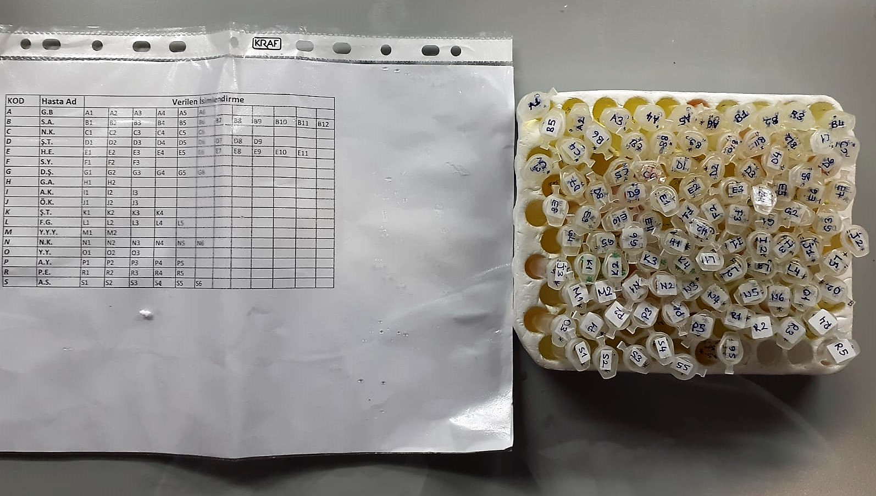
B-1 | 0.95 | 7.47 | 0.786 | 317
B-2 | 1.17 | 5.73 | 0.490 | 412
B-3 | 1.15 | 6.52 | 0.567 | 427
B-4 | 1.24 | 9.22 | 0.744 | 432
B-5 | 1.18 | 7.38 | 0.625 | 422
B-6 | 1.11 | 10.03 | 0.904 | 381
B-7 | 1.11 | 8.33 | 0.750 | 397
B-8 | 1.19 | 6.62 | 0.556 | 415
B-9 | 1.19 | 9.35 | 0.786 | 425
B-10 | 1.11 | 7.01 | 0.632 | 444
B-11 | 1 | 16.81 | 1.681 | 706
B-12 | 1.45 | 7.99 | 0.551 | 683
C-1 | 1.2 | 5.83 | 0.486 | 743
C-2 | 1.21 | 8.65 | 0.715 | 712
C-3 | 1.18 | 5.75 | 0.487 | 661
C-4 | 1.08 | 5.48 | 0.507 | 602
C-5 | 1.01 | 7.72 | 0.764 | 471
C-6 | 1.41 | 6.41 | 0.455 | 686
D-1 | 1 | 5.81 | 0.581 | 575
D-2 | 0.99 | 5.28 | 0.533 | 511
D-3 | 0.99 | 5.37 | 0.542 | 491
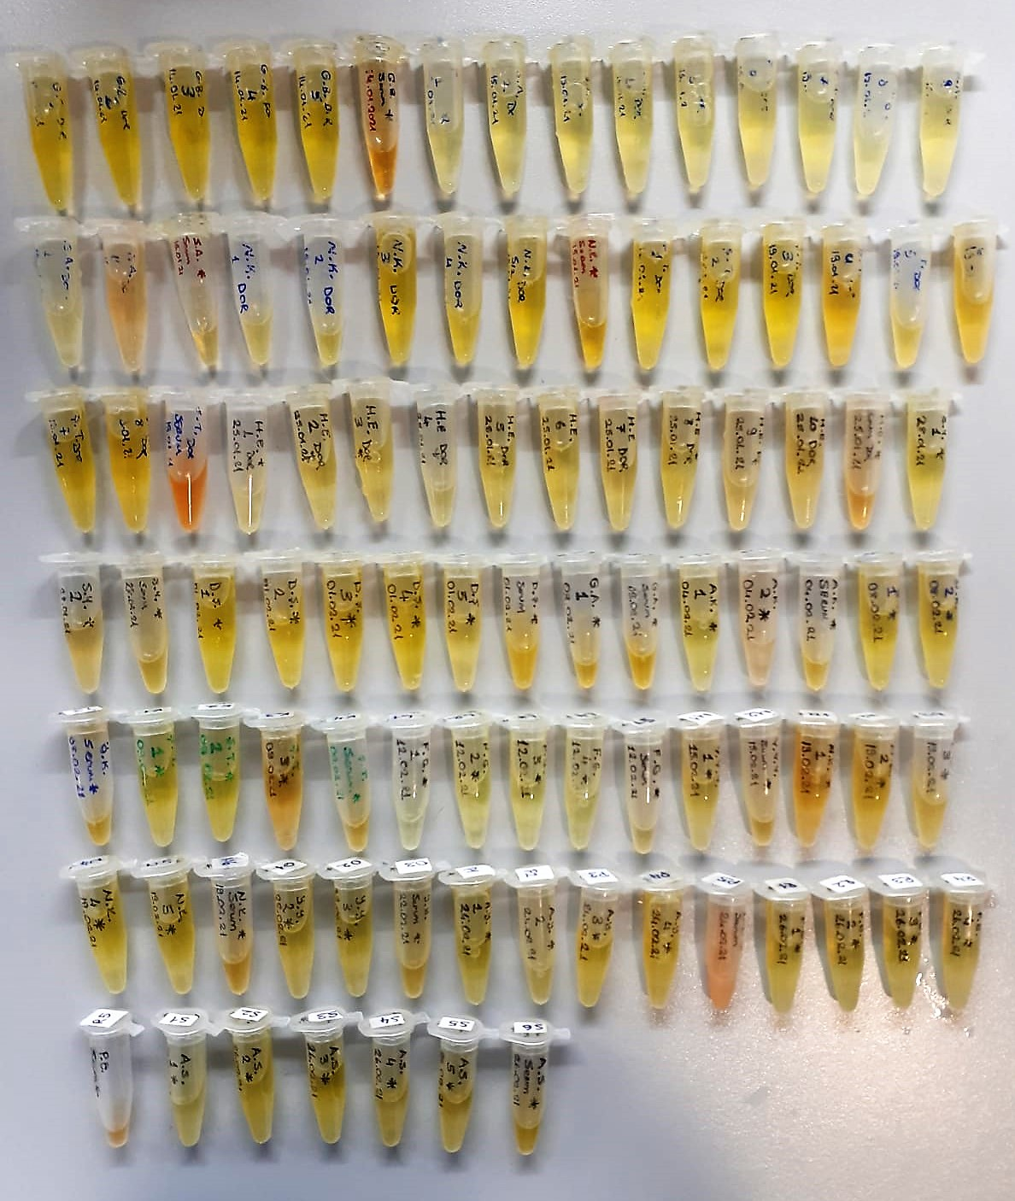
D-4 | 1.11 | 7.39 | 0.666 | 588
D-5 | 1.11 | 5.72 | 0.515 | 591
D-6 | 1.18 | 7.85 | 0.665 | 616
D-7 | 1.1 | 5.5 | 0.500 | 532
D-8 | 1.03 | 5.3 | 0.515 | 438
D-9 | 1.18 | 23.61 | 2.001 | 686 | hemolizli
E-1 | 1.05 | 4.5 | 0.429 | 487
E-2 | 1.03 | 4.73 | 0.459 | 391
E-3 | 1 | 5.95 | 0.595 | 321
E-4 | 0.99 | 5.31 | 0.536 | 336
E-5 | 1.07 | 5.93 | 0.554 | 470
E-6 | 1.06 | 5.83 | 0.550 | 568
E-7 | 1.07 | 5.68 | 0.531 | 496
E-8 | 1.09 | 1.09 | 0.100 | 402
E-9 | 0.98 | 0.98 | 0.100 | 333
E-10 | 0.84 | 0.84 | 0.100 | 318
E-11 | 1.24 | 1.24 | 0.100 | 571
F-1 | 1.13 | 5.68 | 0.503 | 568
F-2 | 1.02 | 11.05 | 1.083 | 5111
F-3 | 1.3 | 5.93 | 0.456 | 542
G-1 | 1.03 | 4.46 | 0.433 | 548
G-2 | 1.04 | 5.77 | 0.555 | 571
G-3 | 1.04 | 8.09 | 0.778 | 483
G-4 | 1.08 | 6.89 | 0.638 | 477
G-5 | 0.66 | 13.48 | 2.042 | 271
G-6 | 1.31 | 7.24 | 0.553 | 616
H-1 | 1.19 | 5.79 | 0.487 | 592
H-2 | 1.22 | 6.73 | 0.552 | 598
I-1 | 1.32 | 5.88 | 0.445 | 671
I-2 | 0.83 | 14.51 | 1.748 | 472
I-3 | 1.42 | 8.15 | 0.574 | 732
J-1 | 0.86 | 6.26 | 0.728 | 362
J-2 | 0.96 | 5.78 | 0.602 | 372
J-3 | 1.31 | 6.96 | 0.531 | 447
K-1 | 1.02 | 6.98 | 0.684 | 401
K-2 | 1.04 | 7.27 | 0.699 | 414
K-3 | 1.19 | 11.48 | 0.965 | 518
K-4 | 1.29 | 7.79 | 0.604 | 598
L-1 | 1.22 | 7.03 | 0.576 | 633
L-2 | 1.22 | 6.78 | 0.556 | 672
L-3 | 1.12 | 8.2 | 0.732 | 663
L-4 | 1.13 | 7.12 | 0.630 | 564
L-5 | 1.42 | 8.26 | 0.582 | 661
M-1 | 0.91 | 8.01 | 0.880 | 427
M-2 | 1.16 | 7.01 | 0.604 | 577
N-1 | 0.86 | 11.68 | 1.358 | 302
N-2 | 1.07 | 8.87 | 0.829 | 317
N-3 | 1.04 | 7.45 | 0.716 | 442
N-4 | 1.08 | 4.24 | 0.393 | 414
N-5 | 1.03 | 6.14 | 0.596 | 486
N-6 | 1.1 | 8.77 | 0.797 | 397
O-1 | 1.11 | 6.69 | 0.603 | 418
O-2 | 1.16 | 6.77 | 0.584 | 423
O-3 | 1.35 | 5.53 | 0.410 | 541
P-1 | 1.18 | 6.13 | 0.519 | 517
P-2 | 1.17 | 7.09 | 0.606 | 413
P-3 | 1.3 | 7.51 | 0.578 | 481
P-4 | 1.25 | 7.18 | 0.574 | 588
P-5 | 3.61 | 23.1 | 0.640 | 789 | hemolizli
R-1 | 1.09 | 6.08 | 0.558 | 543
R-2 | 1.06 | 5.66 | 0.534 | 447
R-3 | 0.91 | 6.51 | 0.715 | 583
R-4 | 1.09 | 6.52 | 0.598 | 498
R-5 | 1.34 | 18.76 | 1.400 | 453 | hemolizli
S-1 | 1.02 | 7.91 | 0.775 | 532
S-2 | 1.07 | 6.77 | 0.633 | 439
S-3 | 1.21 | 6.5 | 0.537 | 559
S-4 | 1.27 | 6.99 | 0.550 | 427
S-5 | 1.15 | 7.65 | 0.665 | 445
S-6 | 1.37 | 7.39 | 0.539 | 378

